套利策略95
id | 餘額 | 損益 | 收益率 | 回撤率 | 執行時間
1 | 1000.1517006 | 0.15170057271 | 6.0170057271 | 0 | 17:18:24
2 | 1000.312681 | 0.16098041698 | 6.1098041698 | 0 | 17:20:12
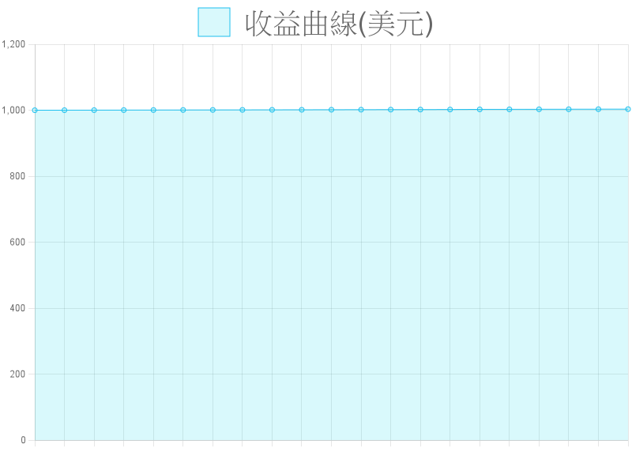
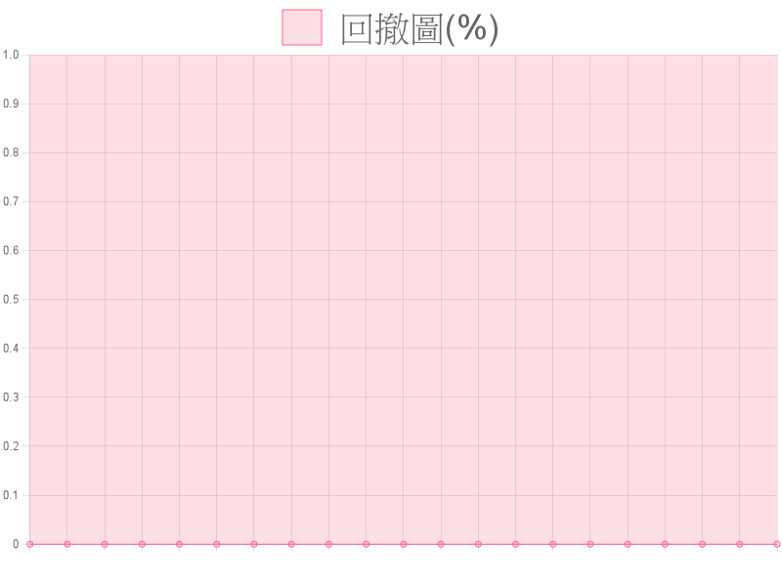
3 | 1000.463956 | 0.15127496723 | 6.0127496723 | 0 | 17:25:13
4 | 1000.6150382 | 0.15108221219 | 6.0108221219 | 0 | 17:25:42
5 | 1000.7680279 | 0.15298977294 | 6.0298977294 | 0 | 17:27:17
6 | 1000.9186753 | 0.15064737907 | 6.0064737907 | 0 | 17:27:59
7 | 1001.069031 | 0.15035572726 | 6.0035572726 | 0 | 17:28:6
8 | 1001.2221376 | 0.15310657113 | 6.0310657113 | 0 | 17:30:57
9 | 1001.375206 | 0.15306834129 | 6.0306834129 | 0 | 17:31:24
10 | 1001.5257836 | 0.15057761047 | 6.0057761047 | 0 | 17:31:28
11 | 1001.677645 | 0.15186140521 | 6.0186140521 | 0 | 17:34:54
12 | 1001.8294151 | 0.15177012998 | 6.0177012998 | 0 | 17:35:40
13 | 1001.9865467 | 0.15713156607 | 6.0713156607 | 0 | 17:36:50
14 | 1002.1433803 | 0.15683360843 | 6.0683360843 | 0 | 17:36:53
15 | 1002.5583604 | 0.41498013194 | 8.6498013194 | 0 | 17:36:54
16 | 1002.710919 | 0.15255855633 | 6.0255855633 | 0 | 17:36:57
17 | 1002.8699904 | 0.15907145732 | 6.0907145732 | 0 | 17:37:3
18 | 1003.0200441 | 0.15005365186 | 6.0005365186 | 0 | 17:37:51
19 | 1003.1721104 | 0.15206634462 | 6.0206634462 | 0 | 17:39:1
20 | 1003.3238848 | 0.15177437473 | 6.0177437473 | 0 | 17:39:17

